Horasred
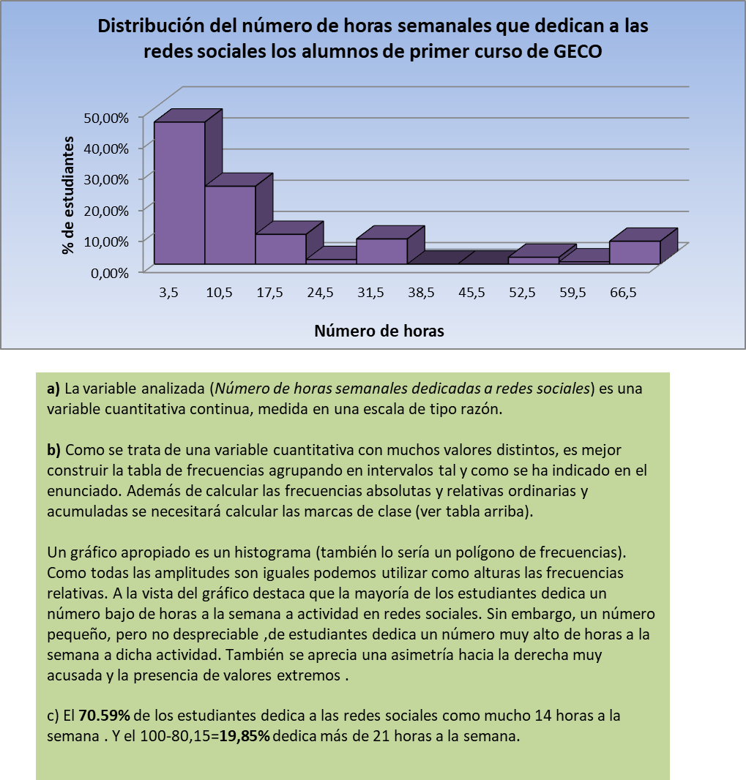
3. Estudio de la variable Horasred.
a) Describe el tipo y escala de medida de dicha variable.
b) Realiza la tabla de frecuencias de esta variable y su representación gráfica. Para ello agrupa los valores en 10 intervalos de amplitud 7 comenzando en 0.
c) ¿Qué porcentaje de estudiantes le dedica semanalmente como mucho 14 horas a las redes sociales? ¿Y al menos 21?

 |  | Li-1 | Li | xi | ni | fi | Ni | Fi
 |  | 0 | 7 | 3.5 | 62 | 45.59% | 62 | 45.59%
Mínimo | 0 | 7 | 14 | 10.5 | 34 | 25.00% | 96 | 70.59%
Máximo | 70 | 14 | 21 | 17.5 | 13 | 9.56% | 109 | 80.15%
N | 136 | 21 | 28 | 24.5 | 2 | 1.47% | 111 | 81.62%
 |  | 28 | 35 | 31.5 | 11 | 8.09% | 122 | 89.71%
Número de intervalos | 10 | 35 | 42 | 38.5 | 0 | 0.00% | 122 | 89.71%
Amplitud | 7 | 42 | 49 | 45.5 | 0 | 0.00% | 122 | 89.71%
 |  | 49 | 56 | 52.5 | 3 | 2.21% | 125 | 91.91%
 |  | 56 | 63 | 59.5 | 1 | 0.74% | 126 | 92.65%
 |  | 63 | 70 | 66.5 | 10 | 7.35% | 136 | 100.00%
 |  | TOTALES |  |  | 136 | 100.00%
 |  | PROMEDIOS

vehículos
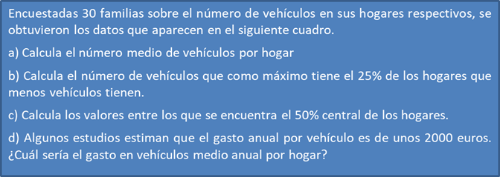

0 | 1 | 3 | 0 | 4 | 4 | 3 | 2 | 3 | 4
2 | 2 | 0 | 1 | 2 | 3 | 1 | 5 | 3 | 1
4 | 3 | 4 | 3 | 2 | 3 | 3 | 0 | 3 | 4

